OBRAZLOŽENJE
Grad Čazma
Trg čazmanskog kaptola 13
43240 Čazma

 | OBRAZLOŽENJE UZ POLUGODIŠNJI OBRAČUN PRORAČUNA GRADA ČAZME
 |  | ZA 2022. GODINU

 | Sukladno članku 12. Točka 1. Pravilnika o polugodišnjem i godišnjem izvještaju
o izvršenju proračuna ("Narodne novine" broj 24/13., 102/17. i 1/20.) dajemo tablicu izvršenja,
prihoda i primitaka te rashoda i izdataka koji dopunjuje podatke iz Računa prihoda
i rashoda i Računa financiranja.

 | 1. PRIHODI I PRIMICI
KONTO | OPIS | PLAN | IZVRŠENJE | INDEKS
 |  | 2022. | 2022.
611 | POREZ I PRIREZ NA DOHODAK | 17,419,450.00 | 5,971,581.17 | 34.28
613 | POREZI NA IMOVINU | 857,220.00 | 344,339.71 | 40.17
614 | POREZI NA ROBU I USLUGE | 250,000.00 | 94,838.66 | 37.94
633 | POTPORE IZ PRORAČUNA | 15,490,000.00 | 4,869,306.06 | 31.44
634 | OSTALE POTPORE UNUTAR OPĆE DRŽAVE | 0.00 | 34,685.64 | 0.00
635 | PRIHODI IZ PRORAČUNA ZA FIN.RED.DJEL.ATNOSTI | 2,211,000.00 | 1,048,172.81 | 47.41
636 | POMOĆI PRORAČUNSKIM KORISNICIMA IZ PRORAČUNA | 386,020.00 | 110,712.65 | 28.68
638 | POMOĆI TEMELJEM PRIJENOSA EU SREDSTAVA | 25,750,000.00 | 2,245,303.50 | 8.72
641 | PRIHODI OD FINANCIJSKE IMOVINE | 100,000.00 | 36,883.20 | 36.88
642 | PRIHODI OD NEFINANCIJSKE IMOVINE | 1,820,000.00 | 464,021.23 | 25.50
651 | ADMINISTRATIVNE (UPRAVNE) PRISTOJBE | 150,000.00 | 17,048.80 | 11.37
652 | PRIHODI PO POSEBNIM PROPISIMA | 4,088,480.00 | 2,408,719.63 | 58.91
653 | KOMUNALNI DOPRINOSI I NAKNADE | 4,045,000.00 | 1,520,201.13 | 37.58
661 | PRIHODI OD PROD.PROIZV.I ROBE TE PRUŽENIH USL. | 389,780.00 | 145,570.73 | 37.35
663 | DONACIJE OD PRAVNIH I FIZ.OSOBA IZVAN OPĆE DR. | 112,000.00 | 112,462.28 | 100.41
681 | KAZNE I UPRAVNE MJERE | 30,000.00 | 2,173.48 | 7.24
711 | PRIHODI OD PRODAJE MAT.IMOVINE-PRIRODNIH BOG. | 42,000.00 | 38,215.00 | 90.99
721 | PRIHODI OD PRODAJE GRAĐEVINSKIH OBJEKATA | 460,000.00 | 46,501.50 | 10.11
723 | PRIHODI OD PRODAJE PRIJEVOZNIH SREDSTAVA | 30,000.00 | 0.00 | 0.00
842 | PRIMLJENI ZAJMOVI OD BANAKA I OSTALIH FINANCIJSKIH INSTITUCIJA | 10,000,000.00 | 6,147,612.41 | 61.48
 | UKUPNO: | 83,630,950.00 | 25,658,349.59 | 30.68
PLAN / IZVRŠENJE

 | STRUKTURA PRIHODA I PRIMITAKA

KONTO | OPIS | PLAN 2022. | IZVRŠENJE 2022. | INDEKS
6 | PRIHODI POSLOVANJA | 73,098,950.00 | 19,426,020.68 | 26.57
7 | PRIMICI OD PRODAJE NEFINANCIJSKE IMOVINE | 532,000.00 | 84,716.50 | 15.92
8 | PRIMICI OD FINANCIJSKE IMOVINE | 10,000,000.00 | 6,147,612.41 | 61.48
 | UKUPNO: | 83,630,950.00 | 25,658,349.59 | 30.68

STRUKTURA PRIHODA I PRIMITAKA

PLAN 2022. / IZVRŠENJE 06-2022.

 | IZVRŠENJE PRIHODA I PRIMITAKA ZA RAZDOBLJE 01-06/2022. GODINE
 | U ODNOSU NA RAZDOBLJE 01-06/2021. GODINE:

KONTO | OPIS | IZVRŠENJE 2021. | IZVRŠENJE 2022. | INDEKS
6 | PRIHODI POSLOVANJA | 17,858,075.00 | 19,426,020.68 | 108.78
7 | PRIMICI OD PRODAJE NEFINANCIJSKE IMOVINE | 66,504.00 | 84,716.50 | 127.39
8 | PRIMICI OD FINANCIJSKE IMOVINE | 0.00 | 6,147,612.41 | 0.00
 | UKUPNO: | 17,924,579.00 | 25,658,349.59 | 143.15

IZVRŠENJE 2022. / IZVRŠENJE 2021.

 | Analizom ostvarenja prihoda u odnosu na prethodne godine vidljiv je kontinuitet porasta
ostvarenih prihoda, te očekujemo da će se isti nastaviti tijekom narednih godina.

 | 2. RASHODI I IZDACI

 | STRUKTURA RASHODA I IZDATAKA

KONTO | OPIS | PLAN 2022. | IZVRŠENJE 2022. | INDEKS
3 | RASHODI POSLOVANJA | 37,086,510.00 | 14,779,323.54 | 39.85
4 | RASHODI ZA NABAVU NEFINANCIJSKE IMOVINE | 43,403,200.00 | 16,746,477.21 | 38.58
5 | IZDACI ZA FINANCIJSKU IMOVINU I OTPLATE ZAJMOVA | 2,141,240.00 | 719,109.41 | 33.58
 | UKUPNO: | 82,630,950.00 | 32,244,910.16 | 39.02

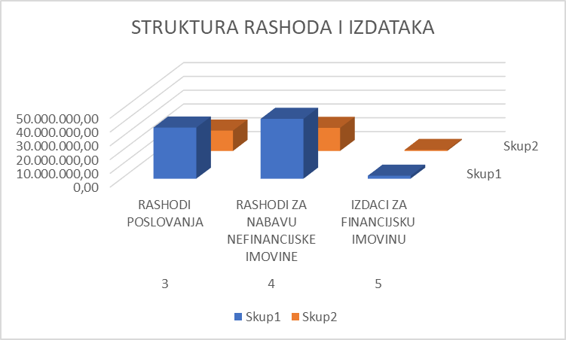

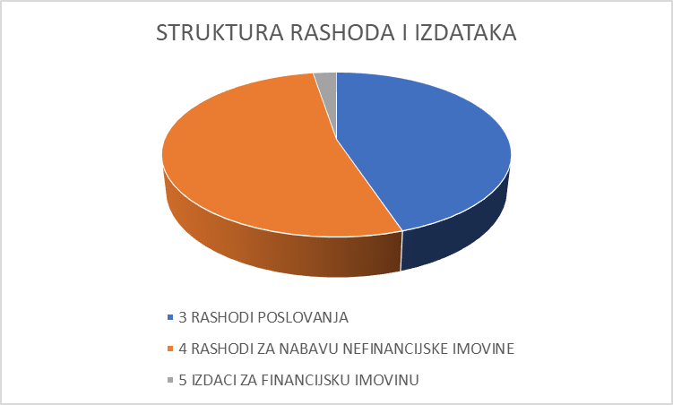

 | IZVRŠENJE RASHODA I IZDATAKA ZA RAZDOBLJE 01-06/2022. GODINE
 | U ODNOSU NA RAZDOBLJE 01-06/2021. GODINE:

KONTO | OPIS | IZVRŠENJE 2021. | IZVRŠENJE 2022. | INDEKS
3 | RASHODI POSLOVANJA | 15,151,788.00 | 14,779,323.54 | 97.54
4 | RASHODI ZA NABAVU NEFINANCIJSKE IMOVINE | 1,699,926.00 | 16,746,477.21 | 985.13
5 | IZDACI ZA FINANCIJSKU IMOVINU I OTPLATE ZAJMOVA | 669,231.00 | 719,109.41 | 0.00
 | UKUPNO: | 17,520,945.00 | 32,244,910.16 | 184.04

IZVRŠENJE 2021. / IZVRŠENJE 2022.

 | Lokacije uređene u sklopu projekta Čazma Natura - Medjame, Vustje i biološko kupalište privlače velik
 | broj domaćih, kao i posjetitelja iz drugih gradova i zemalja što uvelike utječe na razvoj gospodarstva i
 | turizma u koji grad Čazma kontinuirano ulaže. Mnoge manifestacije u gradu su već međunarodno poznate
 | i privlače posjetitelje, od Božićne priče, Međunarodnog Supermaratona Zagreb - Čazma. Eko sajma, i dr.,
 | a izgradnja biološkog kupališta upotpunila je turističku ponudu i sadržaje tako da je Grad Čazma postao
 | poželjna turistička destinacija kroz cijelu godinu.

 | 3. RAČUN FINANCIRANJA

U poslovnim knjigama vanbilančno su evidentirane dane suglasnosti za kreditno zaduženje:

Dječji vrtić, kredit EUPR-19-1100564 |  | u iznosu | 3,074,852.77
Komunalije d.o.o., kredit br: 5117162224 ESB |  | u iznosu | 678,750.00
 |  | ukupno | 3,753,602.77

 | 4. IZVJEŠTAJ O KORIŠTENJU SREDSTAVA PRORAČUNSKE ZALIHE

 | U Proračunu Grada Čazme planirana je tekuća zaliha proračuna u iznosu od 30.000 kn,
no ista nije korištena u izvještajnom razdoblju.

 | 5. PREGLED REZULTATA POSLOVANJA

 | Konsolidirani proračun uz Proračun Grada Čazme uključuje i vlastite, te namjenske
prihode proračunskih korisnika:

 | Dječji vrtić Pčelica
 | Centar za kulturu
 | Gradska knjižnica Slavko Kolar
 | Javna vatrogasna postrojba Grada Čazme
 | Javna ustanova Razvojna agencija Čazma

 | Konsolidacijom za izvještajno razdoblje utvrđen je manjak prihoda i primitaka
za pokriće u narednom razdoblju u iznosu od 9.608.187,78 kuna.

 | Do velikog povećanja rashoda u izvještajnom razdoblju, a time i do značajnog povećanja manjka
 | došlo je iz razloga što je sa 30.06.2022. godine dovršen projekt Čazma Natura ukupne vrijednosti
 | 26 mil kuna, te svi računi pristigli u izvještajnom razdoblju iznose ukupno 13.603.699,69 kn,
 | a povrat utrošenih sredstava očekujemo u narednom periodu jer je projekt sufinanciran sredstvima EU.

 | 6. STANJE OBVEZA

 | 7. STANJE POTRAŽIVANJA

 |  | POTRAŽIVANJA | POTRAŽIVANJA
RB | NAZIV | ZA PRIHODE | OD PRODAJE | UKUPNO
 |  | POSLOVANJA | NEF. IMOVINE

1. | Grad Čazma | 706,017 | 878,987 | 1,585,005
2. | Dječji vrtić Pčelica | 401,749 | 0 | 401,749
3. | Centar za kulturu | 0 | 0 | 0
4. | Gradska knjižnica Slavko Kolar | 0 | 0 | 0
5. | Javna vatrogasna postrojba | 46,988 | 0 | 46,988
6. | Javna ustanova Razvojna agencija | 0 | 0 | 0

 | 8. STANJE POTENCIJALNIH OBVEZA PO OSNOVI SUDSKIH POSTUPAKA

 | Grad Čazma nema pokrenutih sporova kao tuženik, te nema potencijalnih obveza
po osnovi sudskih postupaka grada i proračunskih korisnika.

